Užpildytas pvz.
 | Užpildytos ataskaitos pvz.

 | "E. komercijos modelis COVID-19" įdiegtų e. komercijos modelio sprendimų ataskaita (teikiama su GMP)
 | Pildoma pilkoji dals
 |  | Projekto kodas | 13.1.1-LVPA-K-860-01-
 |  | Projekto vykdytojo pavadinimas | UAB "Įmonė"
 | 1.1 Įsipareigotų ir įdiegtų rezultatų palyginimas

Supildoma pagal su paraiška teiktą mažiausios kainos komercinį pasiūlymą arba pasirašytą sutartį | Mažiausios kainos komercinis pasiūlymas/pasirašyta sutartis (teikta su paraiška) | Įdiegimo žyma (pasirinkti iš sąrašo) | Įrodymai (pateikiama nuoroda į puslapį, ekranvaizdžiai ir pan.) | Jeigu atliktas keitimas, paaiškinti
 | 1. El. parduotuvės projektavimas: | Įdiegta | 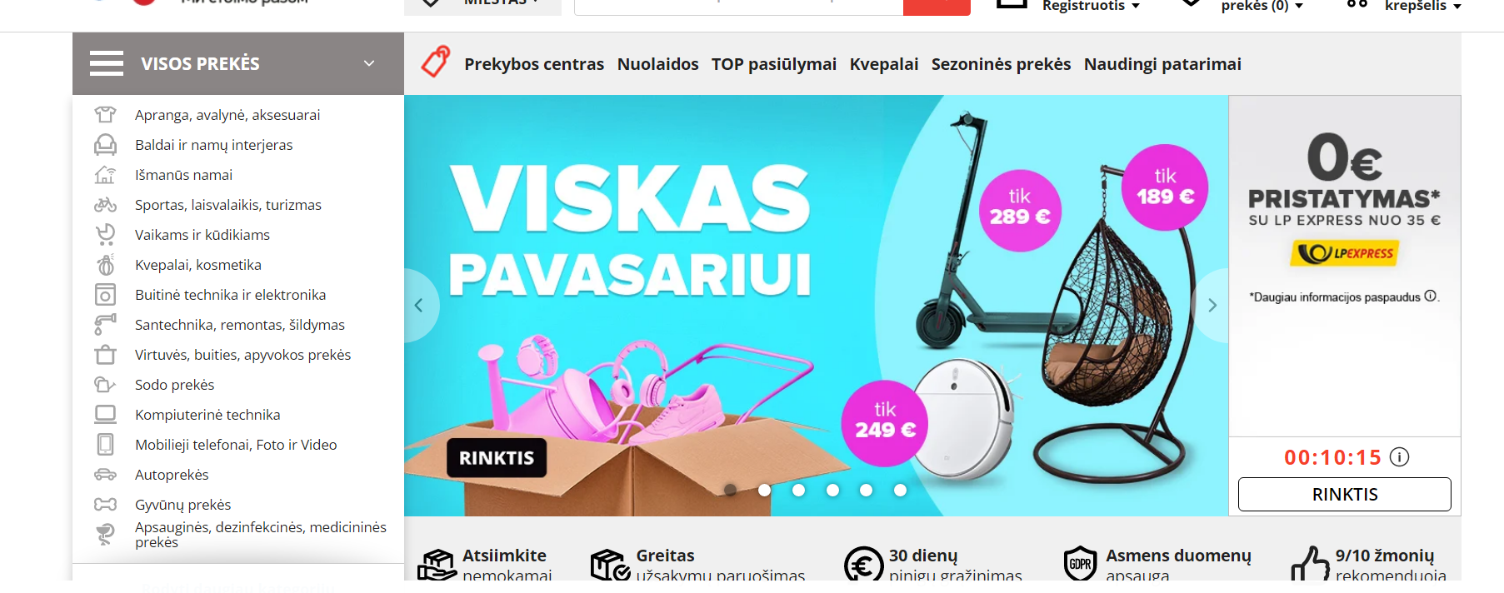 | Vietoje vartotojo zonos puslapio įdiegtas ne puslapis, o atskira skiltis su vartotojo informacija, nes diegimo metu pastebėta, kad atskiro puslapio kurti nėra poreikio, nes vartotojams jokia informacija nebus pateikiama.
 | 1.1. Titulinis puslapis | Įdiegta
Pateikiama nuoroda į įdiegtą sprendinį, ekranvaizdžiai ir pan.
 | 1.2. Produktų sąrašo puslapis | Įdiegta
 | 1.3. Konkretaus produkto puslapis | Pakeista
 | 1.4. Vartotojo zonos puslapis | Įdiegta
 | 1.5. Puslapis bendrajai informacijai (apie mus, pristatymo sąlygos, kt.) | Įdiegta
 | 2. Front-end programavimo darbai | Įdiegta |  | Keitimų nebuvo
Pateikiama nuoroda į įdiegtą sprendinį, ekranvaizdžiai ir pan.
 | 2.1. Numatytų puslapių tipų dizaino sukarpymas css/html kodais | Įdiegta
 | 2.2. Susitraukianti fiksuota meniu juosta | Įdiegta
 | 2.3. Iškrentantis meniu | Įdiegta
 | 2.4. Svetainės dizaino padarymas adaptyviu (angl. responsive) | Įdiegta
Pateikiama nuoroda į įdiegtą sprendinį, ekranvaizdžiai ir pan.
 | 3. El. parduotuvės turinio valdymo sistemos įdiegimas. Naudojama atviro kodo sistema CMS-Made Simple. | Įdiegta |  | Keitimų nebuvo
Supildoma pagal su paraiška teiktą mažiausios kainos komercinį pasiūlymą arba pasirašytą sutartį | 4. Pagrindinių turinio valdymo funkcijų programavimas: | Įdiegta |  | Keitimų nebuvo
 | 4.1. Slapukų pranešimas su galimybe atsisakyti | Įdiegta
 | 4.2. Užklausos forma | Įdiegta
 | 4.3. Naujienų modulis | Įdiegta
Pateikiama nuoroda į įdiegtą sprendinį, ekranvaizdžiai ir pan.
 | 4.3. Stilizuotas Bing žemėlapis (interaktyvus) | Įdiegta
 | 4.4. Papildomos rusų ir anglų kalbos | Įdiegta
 | 4.5. Google Analytics statistikos sistemos pajungimas | Įdiegta
 | 4.6. Facebook ir Instagram naujienų srauto išvedimas (Pagal suderintą svetainės dizainą. Pastaba: FB ir Instagram neretai keičia algoritmą ir gali reikėti papildomo programavimo po 1-2 metų ar pan.) | Įdiegta
 | 5. Produktų modulio įdiegimas | Įdiegta |  | Keitimų nebuvo
 | 5.1. Produktų modulio bazė (kategorijos, požymiai, išvedimas) | Įdiegta
 | 5.2. Produktų variacijų pridėjimo funkcija | Įdiegta
Pateikiama nuoroda į įdiegtą sprendinį, ekranvaizdžiai ir pan.
 | 5.3. Paieška tarp produktų | Įdiegta
 | 5.4. Akcinių prekių išvedimas tituliniame puslapyje | Įdiegta
Supildoma pagal su paraiška teiktą mažiausios kainos komercinį pasiūlymą arba pasirašytą sutartį | 5.5. Atsiliepimai apie prekes | Įdiegta
 | 5.6. Excel importavimas (Prekių informacijos importavimo per Excel galimybė) | Įdiegta
 | 6. Prekių užsakymo ir atsiskaitymo už prekes moduliai | Įdiegta |  | Vietoje integracijos su Paysera padaryta galimybė atsiskaityti per banką
 | 6.1. Pirkimo krepšelio modulis | Įdiegta
 | 6.2. Nuolaidų kuponų modulis krepšelio žingsnyje | Įdiegta
Pateikiama nuoroda į įdiegtą sprendinį, ekranvaizdžiai ir pan.
 | 6.3. Grafiko modulis pristatymo laikų pasirinkimui (Administracinėje dalyje sužymimi galimi pristatymo laikai. Užsakymo pirkėjas pasirenka pristatymo laiką tik iš galimų laikų.) | Įdiegta
 | 6.4. Prekės pristatymo laiko požymis ir pristatymo dienos pasirinkimo apribojimas (Kiekvienai prekei nustatomas jos paruošimo laikas. Jei krepšelyje yra bent viena prekė su ilgesniu paruošimo laiku, neleidžiama krepšelio užsakyti ankstesnei datai.) | Įdiegta
 | 6.5. Integracija su Paysera sistema | Pakeista
 | 6.6 Išankstinės apmokėjimo sąskaitos sugeneravimas PDF ir nusiuntimas pirkėjui | Įdiegta
 | 7. Vartotojų modulis | Įdiegta |  | Keitimų nebuvo
 | 7.1. Prisijungimas prie savo paskyros, slaptažodžio priminimo funkcija | Įdiegta
 | 7.2. Registracija | Įdiegta
Pateikiama nuoroda į įdiegtą sprendinį, ekranvaizdžiai ir pan.
 | 7.3. Užsakymų istorija paskyroje | Įdiegta
Supildoma pagal su paraiška teiktą mažiausios kainos komercinį pasiūlymą arba pasirašytą sutartį | 7.4 Nuolaidos pagal klientų grupes (Visoms prekėms – viena nuolaida. Klientai priskiriami grupėms. Negali būti taikoma dviguba nuolaida – taikoma arba nuolaidų modulio nuolaida, arba kliento nuolaida, priklausomai, kuri didesnė; tačiau ne abi kartu.) | Įdiegta
 | 8. Pardavimų analizavimo ir rinkodaros moduliai | Įdiegta |  | Keitimų nebuvo
 | 8.1. Pardavimų analizavimas administracinėje dalyje (Užsakymo istorijos filtravimas pagal laikotarpį, klientą, prekių grupes ir konkrečius produktus.) | Įdiegta
Pateikiama nuoroda į įdiegtą sprendinį, ekranvaizdžiai ir pan.
 | 8.2. Vartotojų pagal užsakymus suvestinė ir filtravimas (Galimybė filtruoti ir rikiuoti vartojus pagal užsakymus, jų dydį, užsakymus tam tikrų produktų kategorijų ar produktų per tam tikrą laikotarpį) | Įdiegta
 | 8.3. Spec. laiškų siuntimas pasirinktiems vartotojams (Galimybė vartotojų sąraše pasirinkti varnele, kuriems vartotojams būtų siunčiamas laiškas, ir jį išsiųsti.) | Įdiegta
 | 8.4. SMS siuntimas (naujienų, pranešimų). Sujungimas su TCG sistema. Pastaba: sms žinutės mokamos – pagal sutartį su tiekėju. | Įdiegta
 | 9. Duomenų sujungimas su apskaitos / sandėlio programa | Įdiegta |  | Keitimų nebuvo
 | 9.1 Dvipusis ryšys. Paimami duomenys apie prekių kainas, likučius. Atiduodami užsakymai. Esant naujam pirkėjui eshop, užsakymo atidavimo metu apskaitos programoje sukuriamas naujas pirkėjas. Duomenys, informacija apie prekes sudedama rankiniu būdu arba per Excel. | Įdiegta
 | 10. Mokymai naudotis turinio valdymo sistema (Video instrukcijos parengimas) | Įdiegta |  | Keitimų nebuvo
 | 11. Svetainės publikavimas (Talpinimas į serverį, domeno nukreipimas) | Įdiegta |  | Keitimų nebuvo

 | 1.2 Rezultatų apibendrinimas (užpildoma anketa)

 | Klausimai | Atsakymai
 | 1.Kokia produkcija pardavinėjama įdiegtame sprendime? | parduotuvėje galima įsigyti mūsų gamybos ledus, saldainius ir kitus saldumynus
 | 2. Ar yra galimybė įsigyti ne pačių pagamintos produkcijos? | taip, dalis parduodamos produkcijos yra įsigyta iš kitų gamintojų
 | 3. Ar įdiegta arba planuojama įdiegti papildomų modulių, funkcionalumų nuosavomis lėšomis? Jei taip, tai kokie? | papildomai įdiegėme vartotojų sekimo modulį
 | 4. Jeigu buvo įtrauktas darbo užmokestis, nurodykite, kokias užduotis atliko darbuotojai | darbuotojai atliko duomenų surinkimo, testavimo darbus
 | 5. Jeigu buvo numatyta integracija, nurodykite, kokie duomenys susieti (kokia informacija "vaikšto" tarp sistemų (ir iš kokių sistemų)) | iš sandėlio programinės įrangos "pavadinimas" e. parduotuvėje atsispindi duomenys apie prekių likučius

 | Šia ataskaita patvirtinu, kad duomenys pateikti šioje ataskaitoje yra teisingi ir projekto veiklos įgyvendintos projekto sutartyje numatyta apimtimi

 | Projekto vykdytojo atstovo pareigos, vardas ir pavardė | UAB "Įmonė" direktorius Vardas Vardenis
 | Parašas

Ataskaita
 | "E. komercijos modelis COVID-19" įdiegtų e. komercijos modelio sprendimų ataskaita (teikiama su GMP)

 | Pildoma pilkoji dalis
 |  | Projekto kodas | 13.1.1-LVPA-K-860-01-
 |  | Projekto vykdytojo pavadinimas | UAB "Įmonė" |  | Svarbu atkreipti dėmesį:
 | 1.1 Įsipareigotų ir įdiegtų rezultatų palyginimas

Supildoma pagal su paraiška teiktą mažiausios kainos komercinį pasiūlymą arba pasirašytą sutartį | Mažiausios kainos komercinis pasiūlymas/pasirašyta sutartis (teikta su paraiška) | Įdiegimo žyma (pasirinkti iš sąrašo) | Įrodymai (pateikiama nuoroda į puslapį, print screen ir pan.) | Jeigu atliktas keitimas, paaiškinti |  | Ekranvaizdžiuose turi atsispindėti pagrindiniai kliento žingsniai užsakant įmonės produkciją ir ją apmokant
 |  |  |  | pvz.; Vietoje vartotojo zonos puslapio įdiegtas ne puslapis, o atskira skiltis su vartotojo informacija, nes diegimo metu pastebėta, kad atskiro puslapio kurti nėra poreikio, nes vartotojams jokia informacija nebus pateikiama.
 |  |  |  |  |  | Bent keliuose ekranvaizdžiuose turi matytis internetinis adresas (url-Uniform Resource Locator) kuriuo naršyklė kreipiasi į savitarnos svetainę, pvz.

 |  |  |  |  |  | Jei projekto metu įsigyjamos mokamos PĮ licencijos, PV būtina pateikti tai įrodančią informaciją, pvz.:

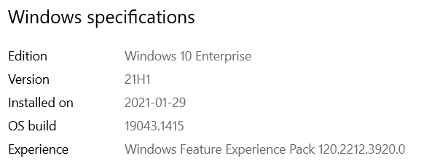
Supildoma pagal su paraiška teiktą mažiausios kainos komercinį pasiūlymą arba pasirašytą sutartį

 |  |  |  |  |  | Jei komercinis pasiūlymas nėra pakankami detalus funkcionalumo prasme, reikėtų pasinaudoti sprendimų aprašymu ir siekiamais rezultatais nurodytais Priede Nr. 4

 |  |  |  |  |  | Kadangi e-komercija skirta išorės vartotojams, projekto vykdytojojas gali sukurti testinį vartotoją ir jo kredencialų (User Account & Password) pagalba patiems (arba paprašyti eksperto) prisijungti prie sukurtos sistemos bei patikrinti ar sistema atitinka numatytą sutartyje.

Supildoma pagal su paraiška teiktą mažiausios kainos komercinį pasiūlymą arba pasirašytą sutartį

Supildoma pagal su paraiška teiktą mažiausios kainos komercinį pasiūlymą arba pasirašytą sutartį

 | 1.2 Rezultatų apibendrinimas (užpildoma anketa)

 | Klausimai | Atsakymai
 | 1.Kokia produkcija pardavinėjama įdiegtame sprendime? | (Pvz.: parduotuvėje galima įsigyti mūsų gamybos ledus, saldainius ir kitus saldumynus)
 | 2. Ar yra galimybė įsigyti ne pačių pagamintos produkcijos? | (Pvz.: taip, dalis parduodamos produkcijos yra įsigyta iš kitų gamintojų)
 | 3. Ar įdiegta arba planuojama įdiegti papildomų modulių, funkcionalumų nuosavomis lėšomis? Jei taip, tai kokie? | (Pvz.: papildomai įdiegėme vartotojų sekimo modulį)
 | 4. Jeigu buvo įtrauktas darbo užmokestis, nurodykite, kokias užduotis atliko darbuotojai | (Pvz.: darbuotojai atliko duomenų surinkimo, testavimo darbus)
 | 5. Jeigu buvo numatyta integracija, nurodykite, kokie duomenys susieti (kokia informacija "vaikšto" tarp sistemų (ir iš kokių sistemų)) | (Pvz.: iš sandėlio programinės įrangos "pavadinimas" e. parduotuvėje atsispindi duomenys apie prekių likučius)

 | Šia ataskaita patvirtinu, kad duomenys pateikti šioje ataskaitoje yra teisingi ir projekto veiklos įgyvendintos projekto sutartyje numatyta apimtimi

 | Projekto vykdytojo atstovo pareigos, vardas ir pavardė | UAB "Įmonė" direktorius Vardas Vardenis
 | Parašas

